상품제안서
락앤락 뉴테이블머그컵 473ml | 상품코드: S45574

 |  |  |  |  |  |  | 02-713-8555 | www.synergygift.co.kr
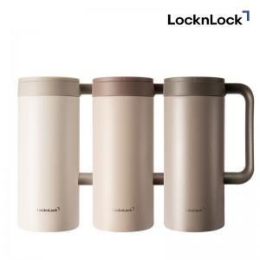

【상세/제작정보】

【인쇄/포장옵션】 | 실크, 레이저, DTF 컬러필름 / 포장지포장

【공급단가】 | 수량 | 30~ | 100~ | 300~ | 1,000~ | 3,000~
*VAT별도 | 아이보리 | 12,100원 | 11,500원 | 11,000원 | 10,600원 | 10,400원
 | 브라운 | 12,100원 | 11,500원 | 11,000원 | 10,600원 | 10,400원
 | 그레이 | 12,100원 | 11,500원 | 11,000원 | 10,600원 | 10,400원

【상품 URL】 | https://www.synergygift.co.kr:443/src/goods_detail.php?gdno=45574

